PracticaCalificada
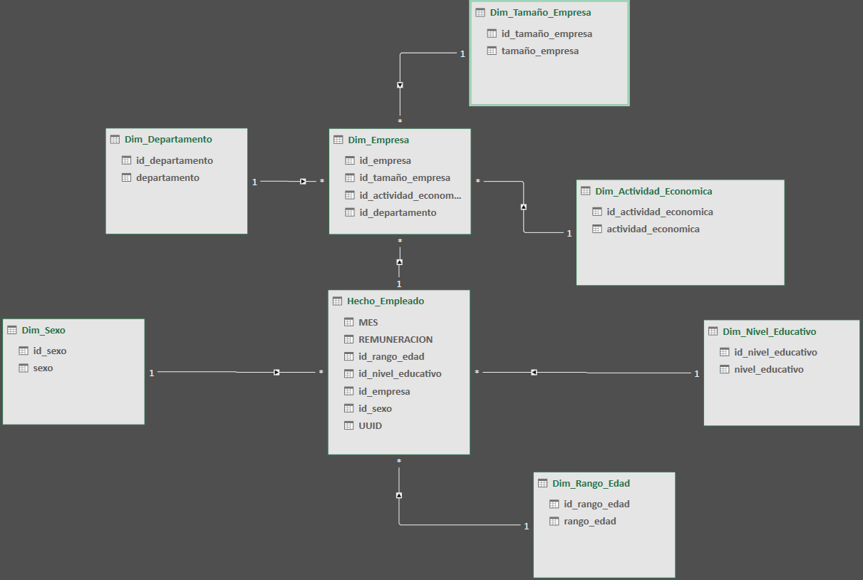
Nombre: Reeves Goñi, David Fernando
Práctica Calificada de la especialización de SQL Server: Esquematizar la tabla de datos PEA-PRIVADA-2021-MUESTRA

En esta práctica, después de normalizar la tabla de datos, pensé que el esquema estrella podría ser suficiente debido a su simplicidad y eficiencia para consultas.
Sin embargo, al ver que Dim_Empresa tenía relaciones con Dim_Tamaño_Empresa y Dim_Departamento, me di cuenta de que el esquema snowflake sería más adecuado. Este esquema, al permitir una mayor
normalización y una estructura más detallada, resulta mejor para manejar datos complejos y relaciones jerárquicas, evitando redundancias y ofreciendo una mejor integridad de los datos a medida que la complejidad aumenta.

TABLA ORIGINAL: Para el problema extraje una muestra de 10 filas para tener una mejor idea de que tablas formar.
MES | REMUNERACION | RANGO_EDAD | NIVEL_EDUCATIVO | TAMAÑO_EMPRESA | SEXO | DEPARTAMENTO | ACTIVIDAD_ECONOMICA | UUID
202108 | 15900 | NO DETERMINADO | GRADO DE MAESTRÍA | DE 1 A 10 TRABAJADORES | NO DETERMINADO | AREQUIPA | ACTIVIDADES INMOBILIARIAS, EMPRESARIALES Y DE ALQUILER | 2502688
202108 | 1433.24 | HASTA 24 | EDUCACIÓN TÉCNICA COMPLETA | DE 501 A MÁS TRABAJADORES | MASCULINO | PIURA | INDUSTRIAS MANUFACTURERAS | 2081421
202107 | 1310.85 | 30 A 44 | EDUCACIÓN TÉCNICA COMPLETA | DE 11 A 50 TRABAJADORES | MASCULINO | LIMA | TRANSPORTE, ALMACENAMIENTO Y COMUNICACIONES | 275217
202109 | 930 | 30 A 44 | EDUCACIÓN UNIVERSITARIA COMPLETA | DE 1 A 10 TRABAJADORES | MASCULINO | AREQUIPA | TRANSPORTE, ALMACENAMIENTO Y COMUNICACIONES | 5464640
202108 | 980 | 30 A 44 | EDUCACIÓN SECUNDARIA COMPLETA | DE 11 A 50 TRABAJADORES | FEMENINO | LIMA | ACTIVIDADES INMOBILIARIAS, EMPRESARIALES Y DE ALQUILER | 6678517
202107 | 310 | HASTA 24 | EDUCACIÓN SECUNDARIA COMPLETA | DE 501 A MÁS TRABAJADORES | FEMENINO | ICA | INDUSTRIAS MANUFACTURERAS | 7151045
202108 | 3512.3 | 30 A 44 | ESTUDIOS DE MAESTRÍA INCOMPLETA | DE 101 A 500 TRABAJADORES | MASCULINO | LIMA | ACTIVIDADES INMOBILIARIAS, EMPRESARIALES Y DE ALQUILER | 6644696
202107 | 2100 | 30 A 44 | EDUCACIÓN SUPERIOR COMPLETA (INSTITUTO SUPERIOR, ETC.) | DE 11 A 50 TRABAJADORES | MASCULINO | LIMA | COMERCIO AL POR MAYOR Y AL POR MENOR, REP. VEHÍC. AUTOM. | 874379
202109 | 2919.14 | 45 A 60 | EDUCACIÓN SECUNDARIA INCOMPLETA | DE 101 A 500 TRABAJADORES | MASCULINO | LIMA | ACTIVIDADES INMOBILIARIAS, EMPRESARIALES Y DE ALQUILER | 1837006
202109 | 995.67 | HASTA 24 | EDUCACIÓN SECUNDARIA COMPLETA | DE 501 A MÁS TRABAJADORES | MASCULINO | LIMA | COMERCIO AL POR MAYOR Y AL POR MENOR, REP. VEHÍC. AUTOM. | 8168282

1NF: Todos los atributos deben contener solo valores atómicos y todos los registros deben ser únicos.

La tabla original ya se encuentra en 1NF por que cada columna contiene valores atómicos y cada fila es única.

Por lo que no habrían cambios que realizar a la tabla de datos.

TABLA RESULTANTE DESPUÉS DE APLICAR LA 1NF
MES | REMUNERACION | RANDO_EDAD | NIVEL_EDUCATIVO | TAMAÑO_EMPRESA | SEXO | DEPARTAMENTO | ACTIVIDAD_ECONOMICA | UUID
202108 | 15900 | NO DETERMINADO | GRADO DE MAESTRÍA | DE 1 A 10 TRABAJADORES | NO DETERMINADO | AREQUIPA | ACTIVIDADES INMOBILIARIAS, EMPRESARIALES Y DE ALQUILER | 2502688
202108 | 1433.24 | HASTA 24 | EDUCACIÓN TÉCNICA COMPLETA | DE 501 A MÁS TRABAJADORES | MASCULINO | PIURA | INDUSTRIAS MANUFACTURERAS | 2081421
202107 | 1310.85 | 30 A 44 | EDUCACIÓN TÉCNICA COMPLETA | DE 11 A 50 TRABAJADORES | MASCULINO | LIMA | TRANSPORTE, ALMACENAMIENTO Y COMUNICACIONES | 275217
202109 | 930 | 30 A 44 | EDUCACIÓN UNIVERSITARIA COMPLETA | DE 1 A 10 TRABAJADORES | MASCULINO | AREQUIPA | TRANSPORTE, ALMACENAMIENTO Y COMUNICACIONES | 5464640
202108 | 980 | 30 A 44 | EDUCACIÓN SECUNDARIA COMPLETA | DE 11 A 50 TRABAJADORES | FEMENINO | LIMA | ACTIVIDADES INMOBILIARIAS, EMPRESARIALES Y DE ALQUILER | 6678517
202107 | 310 | HASTA 24 | EDUCACIÓN SECUNDARIA COMPLETA | DE 501 A MÁS TRABAJADORES | FEMENINO | ICA | INDUSTRIAS MANUFACTURERAS | 7151045
202108 | 3512.3 | 30 A 44 | ESTUDIOS DE MAESTRÍA INCOMPLETA | DE 101 A 500 TRABAJADORES | MASCULINO | LIMA | ACTIVIDADES INMOBILIARIAS, EMPRESARIALES Y DE ALQUILER | 6644696
202107 | 2100 | 30 A 44 | EDUCACIÓN SUPERIOR COMPLETA (INSTITUTO SUPERIOR, ETC.) | DE 11 A 50 TRABAJADORES | MASCULINO | LIMA | COMERCIO AL POR MAYOR Y AL POR MENOR, REP. VEHÍC. AUTOM. | 874379
202109 | 2919.14 | 45 A 60 | EDUCACIÓN SECUNDARIA INCOMPLETA | DE 101 A 500 TRABAJADORES | MASCULINO | LIMA | ACTIVIDADES INMOBILIARIAS, EMPRESARIALES Y DE ALQUILER | 1837006
202109 | 995.67 | HASTA 24 | EDUCACIÓN SECUNDARIA COMPLETA | DE 501 A MÁS TRABAJADORES | MASCULINO | LIMA | COMERCIO AL POR MAYOR Y AL POR MENOR, REP. VEHÍC. AUTOM. | 8168282

2NF: La tabla debe estar en 1NF y cada tabla debe tener solo 1 clave primaria.

Para está forma normal la tabla ya cumple con 1NF y posee solo 1 llave primaria o dicho de otro modo no debe presentar dependencias parciales debido a la ausencia de una clave primaria compuesta,
por lo que ya se encuentra en la 2NF, pero sí posee dependencias transitivas por lo que pasaré a la 3NF.

3NF: Las tablas deben de cumplir con la 2NF y no tener dependencias funcionales transitivas

TABLAS RESULTANTES DESPUÉS DE APLICAR LA 3NF
Dim_Sexo
id_sexo | sexo | Llave primaria: id_sexo
1 | NO DETERMINADO
2 | MASCULINO
3 | FEMENINO
No hay dependencias funcionales transitivas, ya que todas las columnas no clave dependen directamente de la clave primaria por lo que ya está en 3NF.

Dim_Departamento
id_departamento | departamento | Llave primaria: id_departamento
1 | AREQUIPA
2 | PIURA
3 | LIMA
4 | ICA
No hay dependencias funcionales transitivas, ya que todas las columnas no clave dependen directamente de la clave primaria por lo que ya está en 3NF.

Dim_Tamaño_Empresa
id_tamaño_empresa | tamaño_empresa | Llave primaria: id_tamaño_empresa
1 | DE 1 A 10 TRABAJADORES
2 | DE 11 A 50 TRABAJADORES
3 | DE 51 A 100 TRABAJADORES
4 | DE 101 A 500 TRABAJADORES
5 | DE 501 A MÁS TRABAJADORES
No hay dependencias funcionales transitivas, ya que todas las columnas no clave dependen directamente de la clave primaria por lo que ya está en 3NF.

Dim_Empresa
id_empresa | id_tamaño_empresa | id_actividad_economica | id_departamento | Llave primaria: id_empresa
1 | 1 | 1 | 1
2 | 5 | 2 | 2 | Llaves foraneas: id_tamaño_empresa, id_departamento
3 | 2 | 3 | 3
4 | 1 | 3 | 1
5 | 2 | 1 | 3
6 | 5 | 2 | 4
7 | 5 | 1 | 3
8 | 2 | 4 | 3
9 | 4 | 1 | 3
10 | 5 | 4 | 3
No hay dependencias funcionales transitivas, ya que todas las columnas no clave dependen directamente de la clave primaria por lo que ya está en 3NF.

Dim_Nivel_Educativo
id_nivel_educativo | nivel_educativo | Llave primaria: id_nivel_educativo
1 | GRADO DE MAESTRÍA
2 | EDUCACIÓN TÉCNICA COMPLETA
3 | EDUCACIÓN UNIVERSITARIA COMPLETA
4 | EDUCACIÓN SECUNDARIA COMPLETA
5 | ESTUDIOS DE MAESTRÍA INCOMPLETA
6 | EDUCACIÓN SUPERIOR COMPLETA (INSTITUTO SUPERIOR, ETC.)
7 | EDUCACIÓN SECUNDARIA INCOMPLETA
8 | EDUCACIÓN SECUNDARIA COMPLETA
No hay dependencias funcionales transitivas, ya que todas las columnas no clave dependen directamente de la clave primaria por lo que ya está en 3NF.

Dim_Rango_Edad
id_rango_edad | rango_edad | Llave primaria: ed_rango_edad
1 | NO DETERMINADO
2 | HASTA 24
3 | 25 A 29
4 | 30 A 44
5 | 45 A 60
No hay dependencias funcionales transitivas, ya que todas las columnas no clave dependen directamente de la clave primaria por lo que ya está en 3NF.

Dim_Actividad_Economica
id_actividad_economica | actividad_economica | Llave primaria: id_actividad_economica
1 | ACTIVIDADES INMOBILIARIAS, EMPRESARIALES Y DE ALQUILER
2 | INDUSTRIAS MANUFACTURERAS
3 | TRANSPORTE, ALMACENAMIENTO Y COMUNICACIONES
4 | COMERCIO AL POR MAYOR Y AL POR MENOR, REP. VEHÍC. AUTOM.
No hay dependencias funcionales transitivas, ya que todas las columnas no clave dependen directamente de la clave primaria por lo que ya está en 3NF.

Hecho_Empleado
MES | REMUNERACION | id_rango_edad | id_nivel_educativo | id_empresa | id_sexo | UUID
202108 | 15900 | 1 | 1 | 1 | 1 | 2502688
202108 | 1433.24 | 2 | 2 | 2 | 2 | 2081421
202107 | 1310.85 | 4 | 2 | 3 | 2 | 275217
202109 | 930 | 4 | 3 | 4 | 2 | 5464640
202108 | 980 | 4 | 4 | 5 | 3 | 6678517
202107 | 310 | 2 | 4 | 6 | 3 | 7151045
202108 | 3512.3 | 4 | 5 | 7 | 2 | 6644696
202107 | 2100 | 4 | 6 | 8 | 2 | 874379
202109 | 2919.14 | 5 | 7 | 9 | 2 | 1837006
202109 | 995.67 | 2 | 8 | 10 | 2 | 8168282

Llave primaria: uuid

Llaves foraneas: id_rango_edad, id_nivel_educativo, id_empresa, id_sexo

No hay dependencias funcionales transitivas, ya que todas las columnas no clave dependen directamente de la clave primaria por lo que ya está en 3NF.

Por lo tanto la tabla original ya se encuentra normalizada hasta la 3NF y ahora puedo proceder con el esquema snowflake.

Esquema Snowflake

Tablas dimensionales: Dim_Sexo, Dim_Departamento, Dim_Tamaño_Empresa, Dim_Empresa, Dim_Nivel_Educativo, Dim_Rango_Edad, Dim_Actividad_Economica

Tabla de hechos: Hecho_Empleado

Escogí a la tabla Hecho_Empleado como la tabla fact por el hecho de que tiene datos cuantitativos que se encuentra en la columna "remuneracion",
contiene llaves foraneas que se conectan a las tablas dimensionales, contiene datos de tiempo en la columna "mes", la granualidad ya que cada fila
representa un registro individual de remuneración para un empleado específico en un mes determinado y por que posee identificador único.

Para realizar el esquema obté por utilizar power pivot de excel y tomar captura de pantalla.

